Sheet1
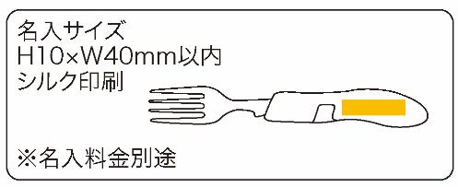
提 案 書

フォールディングカトラリー |  | 参考上代 | ¥650 | 販売価格
 |  | （税別） |  | （税別）
【JAN】 | 4562121887008
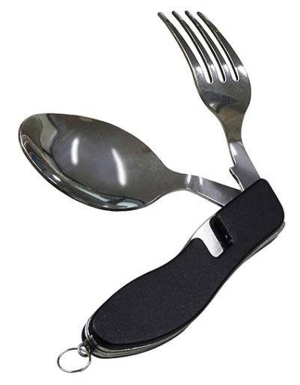 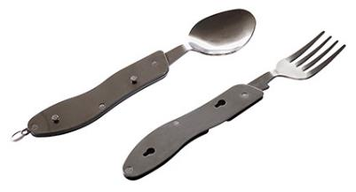 |  |  | 【商品番号】 7283-60 【本体サイズ】 収納時：106×39×30ｍｍ／使用時：フォーク177ｍｍ・スプーン185ｍｍ・97ｇ 【パッケージサイズ】 41×33×107ｍｍ・103ｇ 【個装形態】 化粧箱入 【材質】 ステンレス・アルミ 【入数】 100 【商品説明】 スプーンとフォークが一体になったカトラリーセット 【備考】 SDGsNO.12.15 【生産国】 中国

